Bai Giai
NGÀY BÁN | MÃ XE | TÊN XE | HÃNG SX | Số Lượng | ĐƠN GIÁ | THÀNH TIỀN
2017-03-01 | Y-FZ-15 | FZ150i | YAMAHA | 2 | 79000000 | 158000000
2017-03-22 | Y-EX-15 | EXCITER | YAMAHA | 2 | 59000000 | 118000000
2017-03-26 | H-PC-14 | PCX | HONDA | 3 | 62000000 | 186000000
2017-03-20 | H-AI-15 | AIR BLADE | HONDA | 4 | 49000000 | 196000000
2017-03-14 | Y-FZ-14 | FZ150i | YAMAHA | 4 | 77000000 | 308000000
2017-03-15 | Y-EX-13 | EXCITER | YAMAHA | 5 | 55000000 | 275000000
2017-03-17 | H-PC-13 | PCX | HONDA | 3 | 60000000 | 180000000
2017-03-09 | H-AI-15 | AIR BLADE | HONDA | 4 | 49000000 | 196000000
2017-03-12 | Y-FZ-14 | FZ150i | YAMAHA | 2 | 77000000 | 154000000
2017-03-05 | Y-EX-15 | EXCITER | YAMAHA | 1 | 59000000 | 59000000

1/ Tô màu cho vùng từ (A3:G12) nếu có giá trị trong khoảng từ 400000 đến 500000 có chữ xanh , in đậm nền màu vàng

2/ Tô màu cho các dòng có mã xe là "EX" và trước ngày 22/03/2017 sẽ có nền màu tím chữ màu vàng in đậm

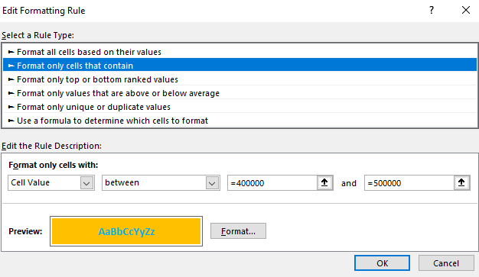
1

